Metrics
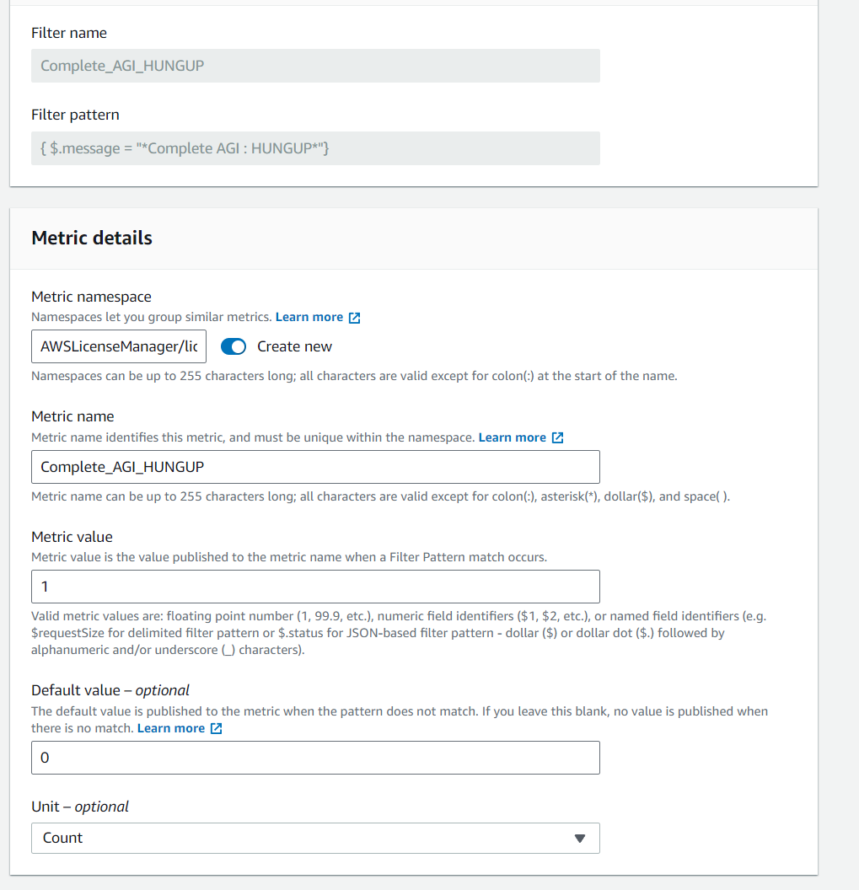
アクセスパース | ( "操作説明書"を参照してください )
 | AWS Consle → CloudWatch → Logs → Log groups → aicall/dev → Metric filters

設定パラメータ

名称 | 内容 | 説明
Filter pattern | { $.message = "*Complete AGI : HUNGUP*"} | Streamに受信したLogの「message」キー
Filter name | Complete_AGI_HUNGUP | Metric filterの命名
Metric namespace | AWSLicenseManager/licenseUsage | filterの保存先に命名
Metric name | Complete_AGI_HUNGUP | 保存先中のfilterの命名
Metric value | 1 | フィルターパターンの一致が発生したときにメトリクスの名前にパブリッシュされる値
Default value – optional | 0 | パターンが一致しないときにメトリクスに発行され、この値を空白のままにすると、一致がないときの値は発行されません。
Unit – optional | Count | アラームをトリガーする際に行われる正規表現の演算

Lambda
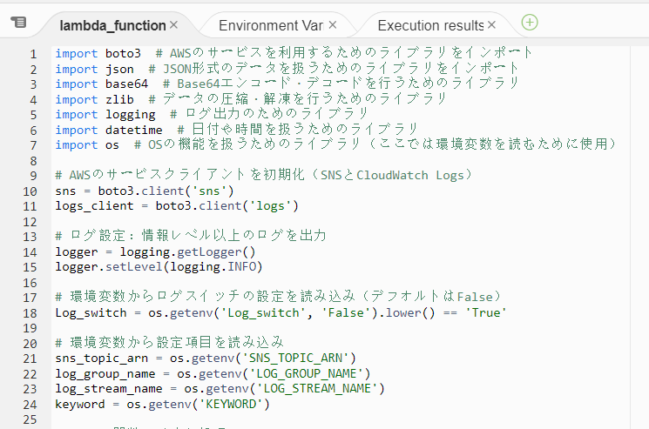

 | このコードはAWS Lambdaで実行されることを想定しており、CloudWatch Logsからトリガーされたイベントを処理し、特定のキーワードが含まれているログを検出し、それをSNSに通知する機能を実装しています。また、ログの処理結果をCloudWatch Logsに記録するオプションも提供します。

アクセスパース | ( "操作説明書"を参照してください )
 | AWS Consle → AWS lambda → Functions → #lambda name# → Code → Code source

設定パラメータ


名称 | 内容 | 説明
LOG_SWITCH | default = False " True " | False : Lambdaの実施Logは出力しません True : Lambdaの実施Logは指定Streamの出力
LOG_GROUP_NAME | '/aws/log_group/lambda_test' | Metric filterの命名
LOG_STREAM_NAME | 'Lambda_Log' | filterの保存先に命名
SNS_TOPIC_ARN | arn:aws:sns:ap-northeast-1:441133636880:scissionID' | 発報先のＳＮＳ情報（ＡＲＮリンク）
KEYWORD | HUNGUP | 指定 ’ message ’ に検知したいKeywordを命名する

Alarm
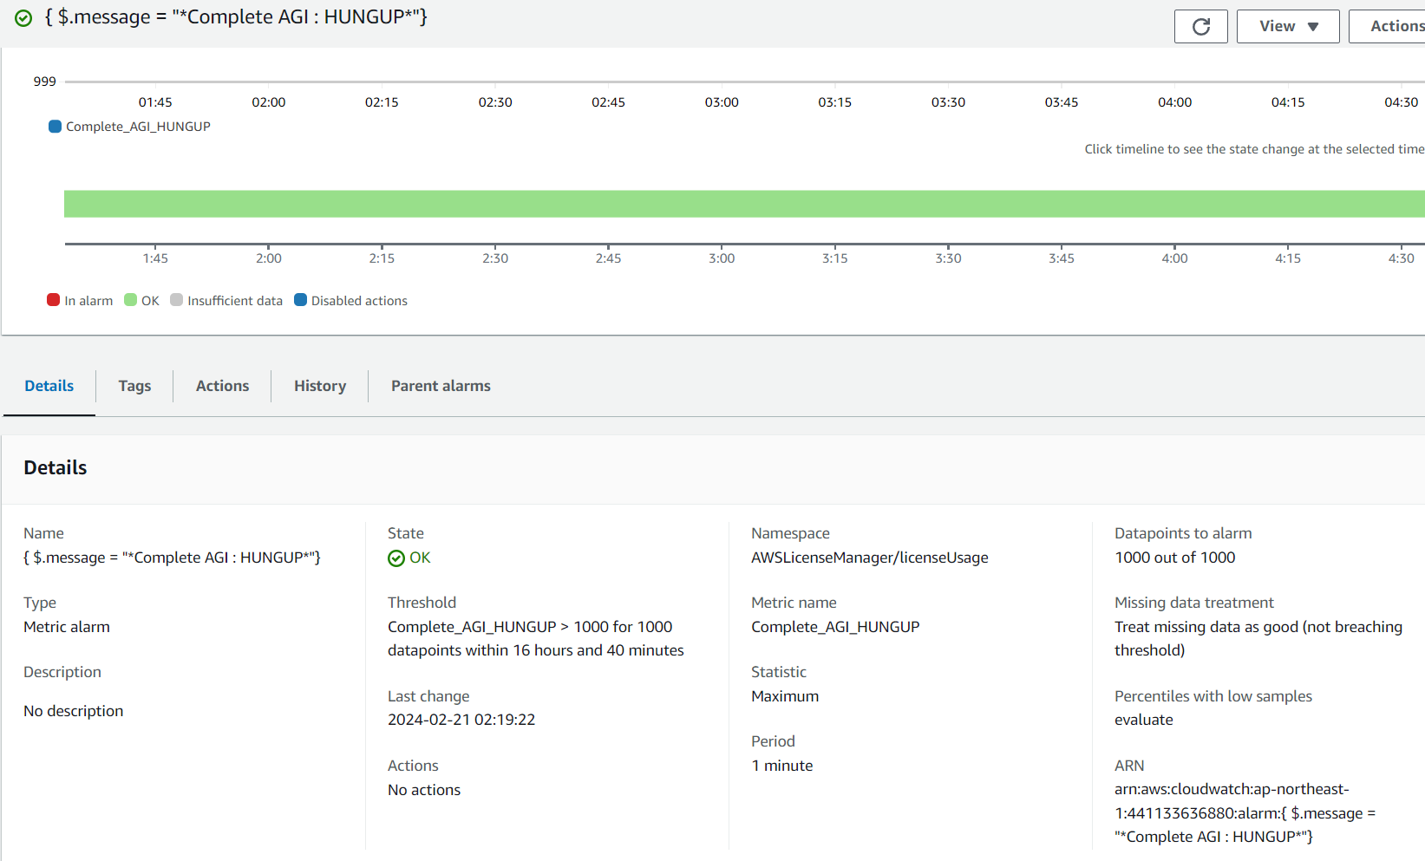

アクセスパース | ( "操作説明書"を参照してください )
 | AWS Consle → CloudWatch → Alarm → #lambda name#

設定パラメータ

名称 | 内容 | 説明
Metric name | Complete_AGI_HUNGUP | メトリクス名
Statistic | Maximum | 統計ルール、単位の最大値
Period | 1 minute | 期間、時間内にカウント計算を実施する
Threshold type | Static | しきい値の種類、変動しない
Whenever Complete_AGI_HUNGUP is... | Greater/Equal | アラーム条件の定義
than… | 1000 | 閾値
Datapoints to alarm | 1000 out of 1000 | アラームを実行するデータポイント
Missing data treatment | Treat missing data as good ( not breaching threshold ) | アラームを評価する際に欠落データを処理する方法

